상품제안서
지니큐 무선 LED무드등 가습기 350mL | 상품코드: S21321

 |  |  |  |  |  |  | 02-713-8555 | www.synergygift.co.kr
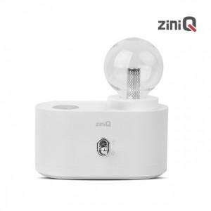

【상세/제작정보】 | 무선 350mL 무드등 가습기 간편 세척 / 배터리 내장 2단계 무드등 조절 가능 2단계 가습량 조절 가능 C타입 전원 포트

【인쇄/포장옵션】 | 레이저, 풀칼라 / 포장지포장

【공급단가】 | 수량 | 50~ | 100~ | 500~ | 1,000~ | 2,000~
*VAT별도 | 단가 | 11,650원 | 11,220원 | 10,790원 | 10,360원 | 10,100원

【상품 URL】 | https://www.synergygift.co.kr:443/src/goods_detail.php?gdno=21321

